Carte 6-2
6.2 Part de collégiens et nombre de collèges du secteur public en REP+ en 2018
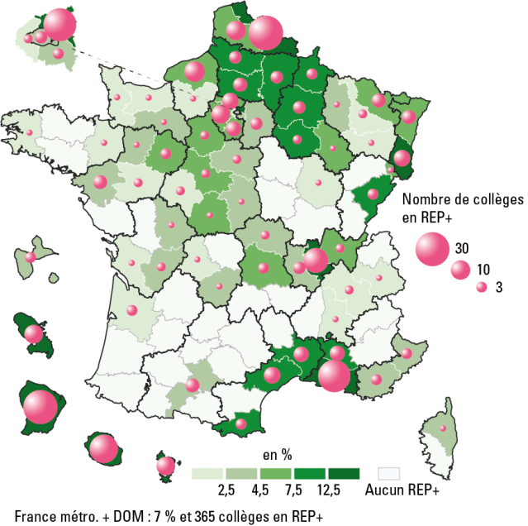

 |  |  |  | L’état de l’École 2019 © DEPP
Champ : France métropolitaine + DOM, public.
Source : MENJ-MESRI-DEPP.

Données

Département | Nombre de collèges | Effectif d'élèves | % d'élèves
973 | 30 | 19,826 | 95.4
976 | 9 | 11,831 | 41.7
974 | 21 | 14,891 | 27.1
093 | 27 | 16,101 | 21.8
013 | 27 | 12,559 | 16.2
972 | 9 | 2,763 | 15.9
068 | 7 | 4,185 | 14.1
069 | 16 | 8,506 | 13.6
059 | 31 | 12,275 | 13.0
084 | 6 | 2,687 | 11.9
034 | 7 | 4,044 | 9.3
066 | 3 | 1,648 | 8.9
008 | 3 | 971 | 8.9
030 | 6 | 2,455 | 8.5
010 | 2 | 1,019 | 8.1
051 | 4 | 1,688 | 8.0
060 | 5 | 2,882 | 7.9
002 | 4 | 1,853 | 7.8
025 | 3 | 1,651 | 7.5
080 | 4 | 1,580 | 7.4
062 | 10 | 4,385 | 7.1
076 | 11 | 3,466 | 6.8
095 | 7 | 4,028 | 6.7
090 | 1 | 384 | 6.4
041 | 2 | 829 | 6.2
063 | 3 | 1,356 | 5.8
091 | 6 | 3,483 | 5.7
067 | 5 | 2,527 | 5.5
052 | 1 | 375 | 5.5
028 | 2 | 940 | 5.0
001 | 2 | 1,377 | 4.8
072 | 4 | 1,062 | 4.8
078 | 9 | 3,100 | 4.7
057 | 5 | 1,851 | 4.5
971 | 3 | 1,099 | 4.5
042 | 4 | 1,093 | 4.2
006 | 3 | 1,715 | 4.2
036 | 1 | 358 | 4.1
019 | 1 | 367 | 4.1
053 | 1 | 373 | 4.0
055 | 1 | 290 | 3.9
031 | 5 | 1,983 | 3.8
044 | 5 | 1,548 | 3.7
086 | 1 | 552 | 3.4
02B | 1 | 216 | 3.4
016 | 2 | 424 | 3.3
003 | 2 | 426 | 3.3
027 | 2 | 883 | 3.1
083 | 3 | 1,256 | 3.1
075 | 4 | 1,613 | 2.9
077 | 4 | 1,967 | 2.8
094 | 3 | 1,430 | 2.6
061 | 1 | 254 | 2.6
045 | 2 | 772 | 2.5
018 | 1 | 277 | 2.4
073 | 1 | 403 | 2.3
037 | 2 | 532 | 2.3
088 | 1 | 339 | 2.3
054 | 3 | 618 | 2.2
050 | 1 | 360 | 2.1
033 | 3 | 1,219 | 2.0
092 | 2 | 1,077 | 1.9
049 | 2 | 432 | 1.9
087 | 1 | 269 | 1.9
017 | 1 | 465 | 1.8
026 | 1 | 339 | 1.8
029 | 1 | 440 | 1.8
038 | 2 | 770 | 1.5
021 | 1 | 246 | 1.2
014 | 1 | 292 | 1.1
004 | 0 | 0 | 0.0
005 | 0 | 0 | 0.0
007 | 0 | 0 | 0.0
009 | 0 | 0 | 0.0
011 | 0 | 0 | 0.0
012 | 0 | 0 | 0.0
015 | 0 | 0 | 0.0
022 | 0 | 0 | 0.0
023 | 0 | 0 | 0.0
024 | 0 | 0 | 0.0
02A | 0 | 0 | 0.0
032 | 0 | 0 | 0.0
035 | 0 | 0 | 0.0
039 | 0 | 0 | 0.0
040 | 0 | 0 | 0.0
043 | 0 | 0 | 0.0
046 | 0 | 0 | 0.0
047 | 0 | 0 | 0.0
048 | 0 | 0 | 0.0
056 | 0 | 0 | 0.0
058 | 0 | 0 | 0.0
064 | 0 | 0 | 0.0
065 | 0 | 0 | 0.0
070 | 0 | 0 | 0.0
071 | 0 | 0 | 0.0
074 | 0 | 0 | 0.0
079 | 0 | 0 | 0.0
081 | 0 | 0 | 0.0
082 | 0 | 0 | 0.0
085 | 0 | 0 | 0.0
089 | 0 | 0 | 0.0
France métropolitaine et DOM | 365 | 181,275 | 7.0

Figure 6-5
6.5 Répartition des élèves selon leurs notes aux épreuves écrites du DNB en 2018 (en %)

 |  |  |  |  |  |  | L’état de l’École 2019 © DEPP
Lecture : dans les collèges REP+, 59,5 % des élèves ont eu strictement moins de 8 sur 20 aux épreuves écrites du DNB à la session de juin 2018, contre 47,3 % des élèves des collèges en REP, 27,4 % des élèves des collèges hors EP et 32 % de l’ensemble des élèves des collèges publics.
Champ : France métropolitaine + DOM, public.
Source : MENJ-MESRI-DEPP.

Données

Notes au DNB | Moins de 8 | Entre 8 et 10 | Entre 10 et 12 | Entre 12 et 14 | Plus de 14 | Total
En REP+ | 59.5 | 17.8 | 12.1 | 6.8 | 3.8 | 100.0
En REP | 47.3 | 19.9 | 15.3 | 10.2 | 7.3 | 100.0
Public hors EP | 27.4 | 19.2 | 19.7 | 17.2 | 16.5 | 100.0
Ensemble public | 32.0 | 19.2 | 18.7 | 15.6 | 14.5 | 100.0

